상품제안서
엔보우 탁상용 폴더블 회전 무선선풍기 모노플립 | 상품코드: F32620

 |  |  |  |  |  |  | 02-412-0044 | www.easy1.co.kr
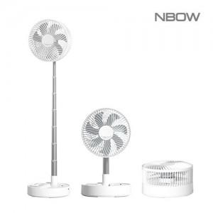

【상세/제작정보】 | 레이저인쇄비 100개 이상 무료 / 100개미만 50,000원 컬러DTF스티커인쇄 100개 이상 개당 1,000원 / 100개 이하 100,000원 운임비 1박스(12개) 5000원 / 선물포장 800원

【인쇄/포장옵션】 | 레이저, 풀칼라 / 시판박스

【공급단가】 | 수량 | 100~ | 300~ | 500~ | 1,000~ | 3,000~
*VAT별도 | 단가 | 24,000원 | 23,600원 | 23,000원 | 22,590원 | 22,000원

【상품 URL】 | https://dev.easy1.co.kr:443/src/goods_detail.php?gdno=32620

